画面
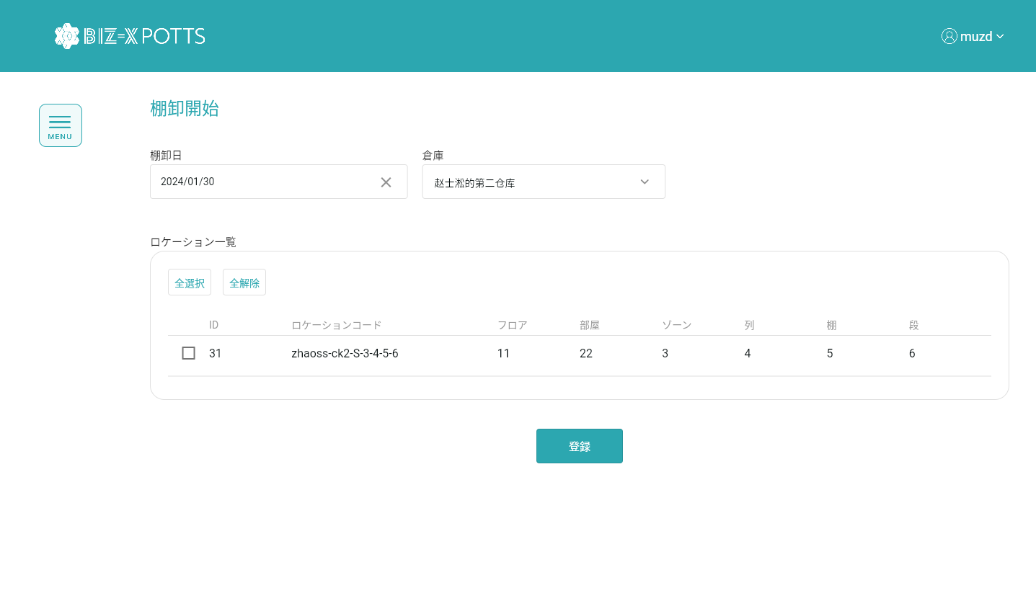
機能設計書 |  | システム名 | プロジェクト名 | 登録日付 | 更新日付
 |  | Biz-X POTTS
画面レイアウト |  | サブシステム名 | 機能名名 | 登録担当者 | 更新担当者
 |  | 棚卸 | 棚卸開始

 | 画面レイアウト

画面 (SP)
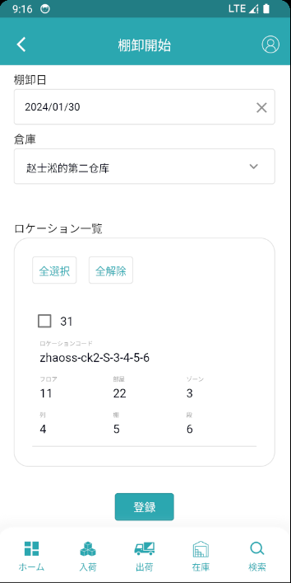
機能設計書 |  | システム名 | プロジェクト名 | 登録日付 | 更新日付
 |  | Biz-X POTTS
画面レイアウト |  | サブシステム名 | 機能名名 | 登録担当者 | 更新担当者
 |  | 棚卸 | 棚卸開始

 | 画面レイアウト

画面項目定義 (SP)
機能設計書 |  |  | システム名 |  |  |  | プロジェクト名 |  |  |  |  |  | 登録日付 |  |  | 更新日付
 |  |  | Biz-X POTTS
画面項目定義 |  |  | サブシステム名 |  |  |  | 機能名名 |  |  |  |  |  | 登録担当者 |  |  | 更新担当者
 |  |  | 棚卸 |  |  |  | 棚卸開始

No | 項目名 | ID | 種類 | 属性 | DB 桁数 | 画面 桁数 | IO | タブ | 必須 | 表示 | 配置 | IME | ref | chk | 書式 |  | 概要 | 登録時仕様 |  | 更新時仕様
 |  |  |  |  |  |  |  |  |  |  |  |  |  |  |  |  |  | 取得元 | 仕様 | 取得元 （照会/削除も同様） | 仕様
PC端参照
 | 棚卸開始
 | 棚卸日 |  |  |  |  |  |  |  | 〇 |  |  |  |  |  |  |  |  | dtb_inventory(棚卸) | 棚卸日
 | 倉庫 |  |  |  |  |  |  |  | 〇 |  |  |  |  |  |  |  | ドロップダウンボックス | mtb_warehouse(倉庫マスタ) | 倉庫名称
 | ロケーション一覧（改ページなし）
 | ID |  |  |  |  |  |  |  |  | 〇 |  |  |  |  |  |  |  | mtb_location(ロケーションマスタ) | id
 | ロケーションコード |  |  |  |  |  |  |  |  | 〇 |  |  |  |  |  |  |  | mtb_location(ロケーションマスタ) | ロケーションコード
 | フロア |  |  |  |  |  |  |  |  | 〇 |  |  |  |  |  |  |  | mtb_location(ロケーションマスタ) | フロア
 | 部屋 |  |  |  |  |  |  |  |  | 〇 |  |  |  |  |  |  |  | mtb_location(ロケーションマスタ) | 部屋
 | ゾーン |  |  |  |  |  |  |  |  | 〇 |  |  |  |  |  |  |  | mtb_location(ロケーションマスタ) | ゾーン
 | 列 |  |  |  |  |  |  |  |  | 〇 |  |  |  |  |  |  |  | mtb_location(ロケーションマスタ) | 列
 | 棚 |  |  |  |  |  |  |  |  | 〇 |  |  |  |  |  |  |  | mtb_location(ロケーションマスタ) | 棚
 | 段 |  |  |  |  |  |  |  |  | 〇 |  |  |  |  |  |  |  | mtb_location(ロケーションマスタ) | 段

イベント仕様 (SP)
機能設計書 |  |  | システム名 |  | プロジェクト名 | 登録日付 |  | 更新日付
 |  |  | Biz-X POTTS
イベント仕様 |  |  | サブシステム名 |  | 機能名名 | 登録担当者 |  | 更新担当者
 |  |  | 棚卸 |  | 棚卸開始

PC端参照
No | 対象 | イベント |  | 処理内容 |  |  | 備考
 |  | 初期化 |  | 画面をクリアし、倉庫名のドロップダウンボックスデータを検索する 検索表：mtb _warehouse（倉庫マイスタ） 条件：「会社_ ID」＝登録者の会社ID
 |  | 倉庫の選択 |  | 倉庫の選択が完了し、選択した倉庫に基づいてロケーション一覧データを検索する 検索表：mtb_location(ロケーションマスタ) 条件：「会社_ID」= 登録者の会社ID 「削除区分」=「2:未削除」 「倉庫ID」=選択された倉庫に対応するID 検索結果を一覧に表示する |  |  | tableには改ページがありません
 |  | 全選択/全解除 |  | 現在のページテーブルのすべてのデータを選択/すべて解除するには、ボタンをクリックします
 |  | 登録 |  | 1check 「棚卸日」と「倉庫」と「ロックショー」が入力されている 未入力の場合、「必須入力データを入力してください」 2check 未確定の過去の棚卸日が存在するかどうか 入力された「倉庫」により、表dtb_inventory（棚卸）を検索する 検索表：dtb_inventory（棚卸） 条件：「倉庫ID」＝画面入力の倉庫ID 「会社_ ID」=登録者の会社ID 「確定」＝「2：OFF（default）」 「棚卸日」<>画面入力の「棚卸日」 「削除区分」＝「2：未削除」 検索結果は0件ではなく、エラーメッセージ「未確定の棚卸日が存在するので、登録が失敗する」を提示する 3check 検索表：dtb_inventory（棚卸） 条件：「倉庫ID」＝画面入力の倉庫ID 「会社_ ID」=登録者の会社ID 「棚卸日」＝画面入力の棚卸日 「削除区分」＝「2：未削除」 検索結果0件以外の場合 棚卸確定済みの棚卸日は入力不可 3-1「確定」＝「1：ON」の場合、エラーメッセージ「現在の棚卸日に対応する倉庫の棚卸が完了しているので、入力内容を確認してください」を提示する 同じ棚卸日の場合、入力した棚卸情報を削除するか確認する 3-2「確定」＝「2：OFF（default）」の場合、ヒントボックスをポップアップし、 ヒント「入力したデータをクリアしますか」 キャンセル：画面を戻る リセット： 3-2-1更新表dtb_inventory_detail（棚卸明細） フィールド：「削除区分」＝「1:削除済み」 条件：「棚卸ID」=3検索結果のID 3-2-2表dtb_inventory_detail（棚卸明細） 画面から選択したロケーションにより、 検索表dtb _product_location（商品在庫位置）して、検索結果を表dtb_inventory_detail（棚卸明細）に挿入する 画面を戻る 4棚卸データを挿入する（3検索結果0件の場合） 表dtb_inventory（棚卸） 表dtb_inventory_detail（棚卸明細） |  |  | checkは補足画面を参照

